스킬1번
 | 1. 스킬1

 | - 유도 미사일 같은 형태
 | - 특정 타격 마다 스택을 쌓아 미사일()을 발사 하는 형태
 | - 스킬 버튼을 입력 할 때마다 맵 전체의 랜덤 타겟을 향해서 날아감
 | - 무조건 적으로 공격을 성공 할 수 있도록 만드는 스킬
 | - 보스 전투를 위해 만든 스킬

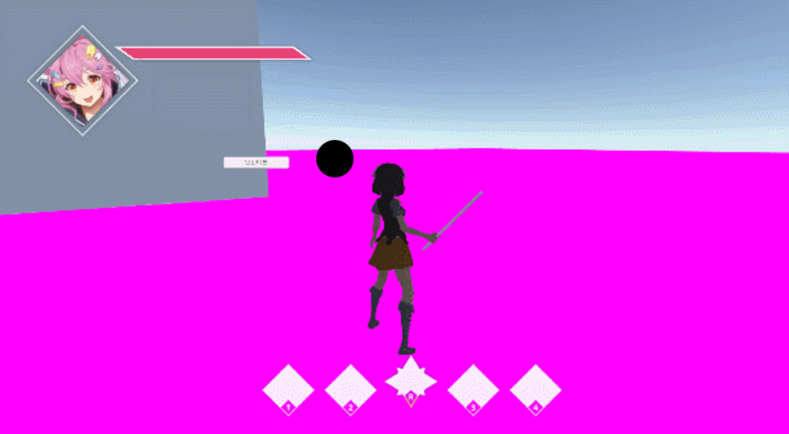
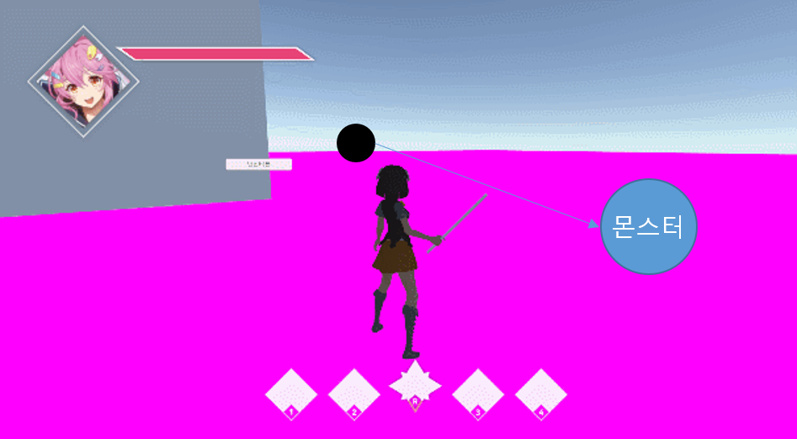

 |  | 공격 시 스택 증가 |  | 스킬 입력 시 공격

- 기본상태 |  |  | - 스택 증가하면 이런식으로 옆에 하나 생김 |  | - 몬스터는 한마리만 공격 하게 됨

 | 1.2 시스템 룰

 | - 스텍은 언제 차는 가
 | - 어떻게 하면 차는가
 | - 최대 몇 개 까지 차는가
 | - 공격은 어떤 식으로 판정할 것인가
 | - 공격 범위 내 몬스터 랜덤 공격
 | - 어떤 식으로 랜덤을 지정할 것인가
 | - 공격 범위는 어떻게 만들 것인가
 | - 쿨타임은 어떻게 지정 할 것인가
 | - 데이터를 어떻게 뽑을꺼고 어디서 관리 할 것인가
 | - 날아가는 속도까지 조정 할 것인가
 | - 꽃이고 난 뒤에는 어떻게 되는가
 | - 이펙트는 뭘 출력 할 것인가
 | - 애니는 어떻게 할 것인가

스킬2번
 | 2. 스킬2

 | 2.1 스킬 설명
 | - 몬스터를 끌어드리는 블랙 홀 같은 형태의 스킬
 | - 다른 스킬들과 연계되어 사용 될 수 있도록 만든 스킬 (몬스터를 모아두고 광역 스킬 혹은 기본공격)

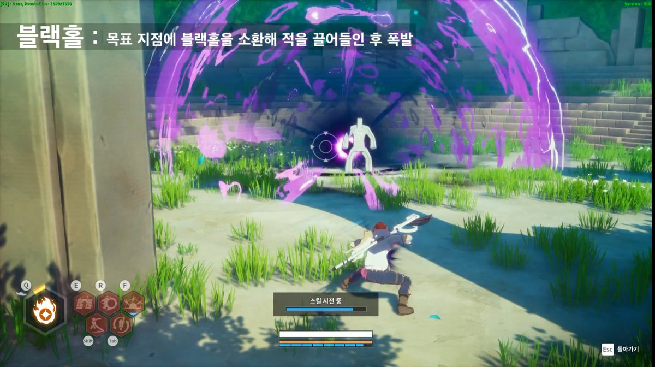

+

 | 예시 레퍼런스 (커츠펠 https://www.youtube.com/watch?v=sMZQ0a55Feg&feature=youtu.be 1분 15초)
 | 예시 레퍼런스( 드래곤네스트 클래릭 https://www.youtube.com/watch?v=KerPwc60Cj0 14초)

 | 순서

 | 2.2 스킬 데이터 구성

 | 데이터 명칭 | 내용 |  | 데이터 값 | 데이터 형 | 비고
 | Skill2_installRange | 스킬이 설치 되는 거리 |  | 10 | 실수형 | 직선거리
 | Skill2_installSpeed | 설치 되는 속도 |  | 1.5 | 실수형
 | Skill2_UseTime | 스킬이 작동 되는 시간 |  | 2 | 실수형 | 설치 이후 부터 값이 0이 되면 스킬 종료
 | Skill2_EffectRange | 끌어드리기가 실행되는 범위 |  | 6 | 실수형 | 원형태의 범위
 | Skill2_CoolTime | 재사용 대기시간 |  | 10 | 실수형

 | 설치 위치 판정 룰
 | - 가상의 빔을 발사
 | - 캐릭터의 머리 부분에 붙여 캐릭터가 바라보고 있는 곳을 알 수 있도록 제작
 | - z값을 통해 땅에 떨어트릴 위치를 지정
 | - 멀리 볼 수록 먼곳에서 떨어지고 가까운 곳을 보고 있으면 가까운 곳에 떨어지도록 제작
 | - 빔의 길이를 통해서 스킬이 설치되는 거리를 조절함
 | - 빔의 길이는 () 값을 통해서 조절

 | 스킬 작동 시간 룰
 | - 스킬이 작동 되는 시간을 () 값을 통해서 조절
 | - () 값은 이펙트 재생시간과 동일함
 | - 이펙트의 총 시간은 2초이며 1.5초간 범위를 보여주고 0.5초간 끌어오는 이펙트를 출력함
 | - 0.5초의 끌어오는 시간에 대미를 입힘.

 | 스킬 작동 룰
 | - 스킬이 작동 된후
 | - 스킬의 범위는 () 값을 통해 조절하며 원형의 형태로 구성
 | - 범위 내에 모든 몬스터를 중심 점으로 끌어모음
 | - 끌어들이는 이펙트 시작과 함께 몬스터 중심 위치에서 이동 시작
 | - 사용 모션의 길이는 1~1.5초임.

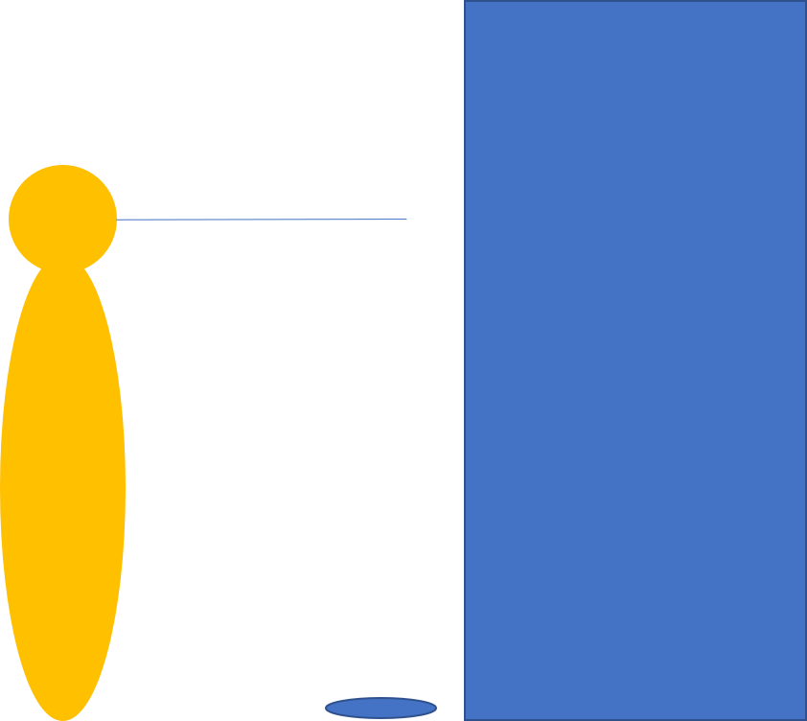
 | 2.3 이미지 예시

 | 설치 위치 판단 구현

 | - 플레이어가 원하는 곳에 설치 할 수 있도록 하는 시스템
 | - 최대거리를 벗어나지 않도록 제작

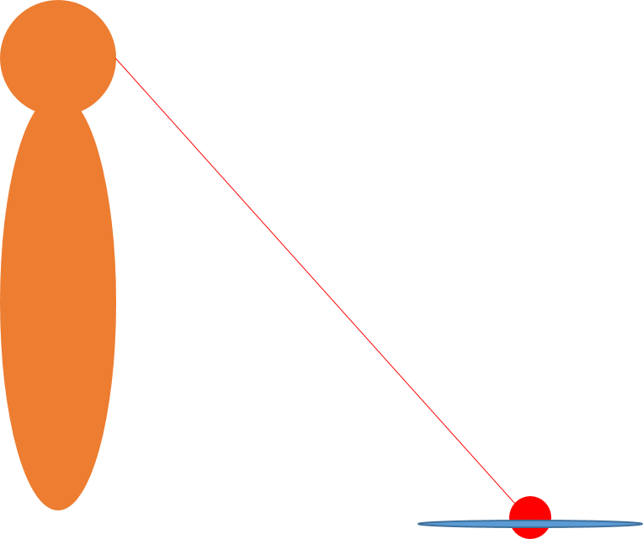
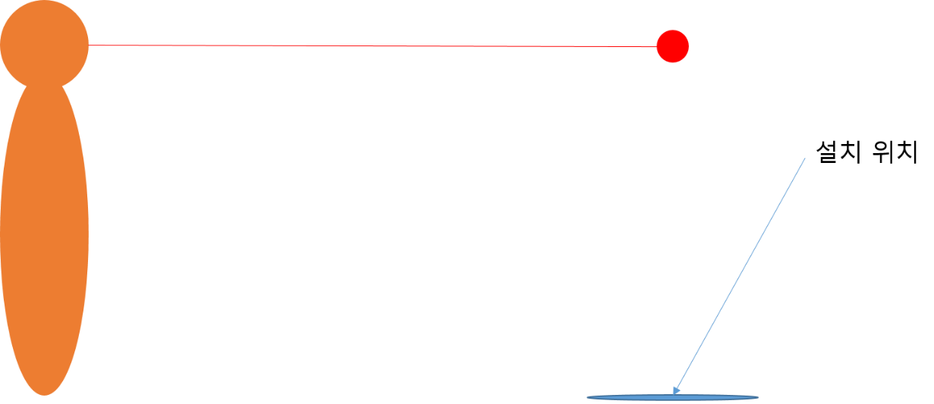

 | 카메라 최대 거리 |  |  |  |  |  | 카메라 다운 |  | 콜라이더 충돌 시 1번 | 콜라이더 충돌 시 2번

 | 출력 흐름도
 | 애니 출력 |  | 이펙트 생성 |  |  |  | 애니 종료 | 주변에 있는 몬스터 끌어모음



 | - 스킬을 사용하는중 |  | - 스킬이 사용된 상태고 이펙트가 생성됨 |  |  |  | - 애니가 종료되고 이동가능하며 이펙트는 진행중 | -

 | 공격 판정 범위

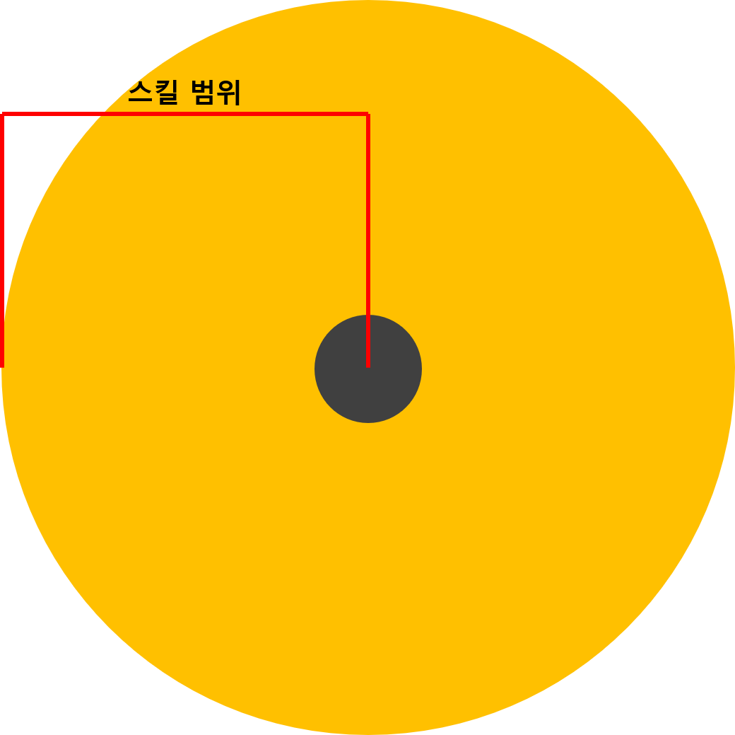

 | 설치 위치 : 플레이어의 vector3.forward 의 거리값 지정(수정 가능)

 | 1초동안 Skill2 Ani 실행 후.

 | 상태 변환하기 전 EndState에서 Skill2Effect 실행.

 | Skill2Effect = 2초 동안 실행(콜라이더 enabled false) 후 1초 동안 Enabled true 시켜주면서 주변 몬스터를 콜라이더 중심값으로 최대한 가까이 모으며, 모이기 시작할 때 데미지 줌.

 | 이때 이미 애니2는 끝났으므로 타이밍 맞춰서 스킬3이나 1 연계 가능.

